Лист1
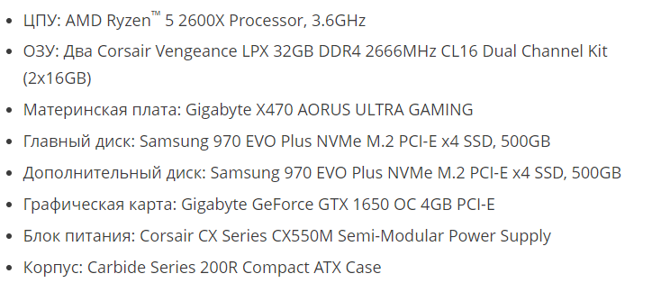
 |  |  |  |  |  |  |  |  |  |  | 60*120=7200W
 |  |  |  |  |  |  |  |  |  | 37 w | 60*550w=33000W
 |  |  |  | Коммутаторы | Маршутизаторы | Камеры | Точки доступа | Кабели | Серверы | Принтеры | Компы
 | ? -- требования, в которых условный заказчик не уверен |  |  |  |  |  |  |  |  | HP OfficeJet Pro 7740
№ | Вариант | 26
A | Объект | организация, занимающаяся торговлей бытовой химией (есть лицензия и на продажу агрессивных моющих средств)
B | Форма здания, этажи, суммарная площадь помещений в квадратных метрах | квадратная, 0, 110 м2
C | Количество стационарных пользователей (ПК), количество стационарных подключений, количество мобильных подключений | 60, 60+?,5
D | Сервисы (дополнительные подключения): | файловый сервер NTFS/SMB для внутреннего использовани
E | Прочее оконечное оборудование: | принтеры, видеонаблюдение
F | Подключение к интернет: | 10 Gigabit Ethernet: оптоволокно
G | Внешняя адресация IPv4, внутренняя адресация IPv4, адресация IPv6 | непосредственного подключения к провайдеру нет, публичная подсеть доступ в Internet, использовать подсеть из блока адресов для Беларуси
H | Безопасность | IPsec-VPN для удаленного подразделения
I | Надежность: | защита от сильных перепадов напряжения
J | Финансы | полноценная коммерческая сеть
K | Производитель сетевого оборудования | Cisco
L | Дополнительное требование заказчика | нет |  |  | Общая | 95 м2
 |  |  |  |  | лестница | 1,5х4 м2 * 3 этажа=18 м2. 25.(6)м2 на этаж
 | Коммутаторы | CBS220-16P-2G/CBS220-24P-4X (PoE) / CBS220-48T-4X (no PoE) |  |  | 1-этаж | сервер, камера, l3
 | Маршутизаторы | A901-12C-FT-D
 | Камеры
 | Точки доступа | 140AC/240AC / Aironet 1815m
 | Кабели
 | Серверы | Cisco UCS S3260 Storage Server | 1050W
 | Принтеры |  | 2*37w=74W
 | Компы | Dell OptiPlex Micro 5090-286316 Dell Latitude 15 3510-8732 | 10*120W=1200W

 | нужен ли

